Нагрівання
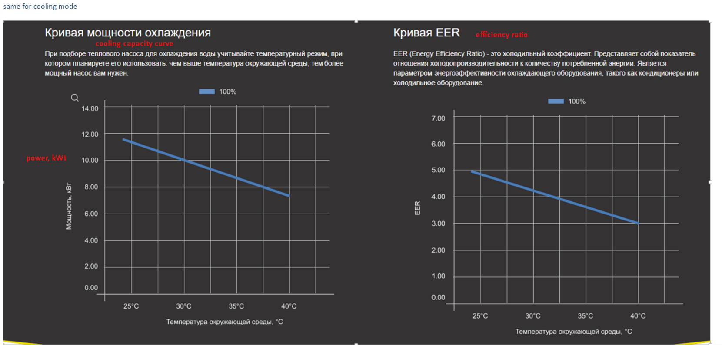
Температура вхідної води/вихідної води 26℃/28℃
Навантаження | -10 | -5 | 0 | 10 | 15 | 20 | 25 | 30 | 35 | 40
100% | 5.34 | 7.4 | 8.9 | 10.88 | 13.35 | 15.2 | 17.46 | 19.95 | 23.06 | 25.6
80% | 4.3 | 5.79 | 7.15 | 8.7 | 10.7 | 12.1 | 14.02 | 15.96 | 18.5 | 20.48
50% | 2.67 | 3.7 | 4.45 | 5.44 | 6.675 | 7.6 | 8.73 | 9.975 | 11.53 | 12.8
20% | 1.8 | 2.3 | 2.8 | 3 | 3.44 | 3.8 | 4.1 | 4.5 | 4.9 | 5.3
Performance Curve

COP
Температура вхідної води/вихідної води 26℃/28℃
Навантаження | -10 | -5 | 0 | 10 | 15 | 20 | 25 | 30 | 35 | 40
100% | 2.35 | 3.01 | 3.62 | 4.29 | 5.1 | 5.59 | 6.06 | 6.75 | 7.71 | 8.36
80% | 2.85 | 3.3 | 4.02 | 4.9 | 5.95 | 7.12 | 8.6 | 10.1 | 12.66 | 14.8
50% | 3.41 | 3.92 | 4.48 | 5.6 | 7.11 | 8.59 | 10.92 | 13.5 | 15.68 | 19.01
20% | 4.2 | 4.78 | 5.39 | 6.38 | 8.3 | 11.04 | 14.77 | 20.08 | 23.68 | 25.87
COP

Охолодження
Температура вхідної води 30℃
Температура довкілля (℃) | 25 | 30 | 35 | 40
Потужність охолодження | 11.02 | 10.4 | 9.88 | 9.15
Performance Curve

EER
Тепмература вхідної води 30℃
Температура довкілля (℃) | 25 | 30 | 35 | 40
EER | 5.62 | 5.18 | 4.87 | 4.35
EER

